Table 5

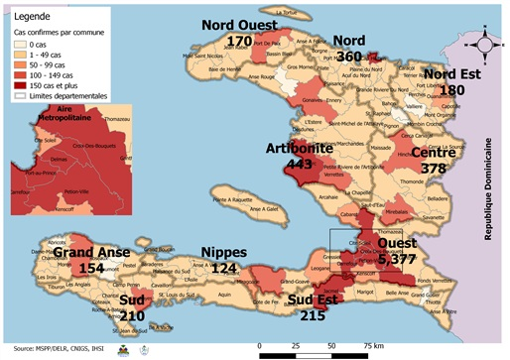
MINISTERE DE LA SANTE PUBLIQUE ET DE LA POPULATION (MSPP)
DIRECTION D'EPIDEMIOLOGIE, DES LABORATOIRES ET DE LA RECHERCHE (DELR)
N-B. Les informations contenues dans ce rapport sont actualisées de manière quotidienne. Les données et analyses peuvent être modifiées après la classification finale des cas.

Table 21
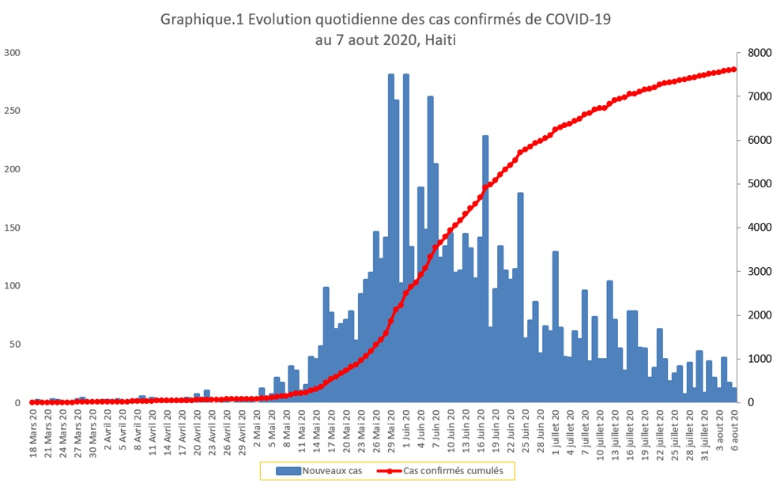
Grand Total | 7,611 | 182 | 2.4%
10-19 ans
251
3
1.2%
50-59 ans
911
33
3.6%
70 ans et +
442
60
13.6%

Table 24
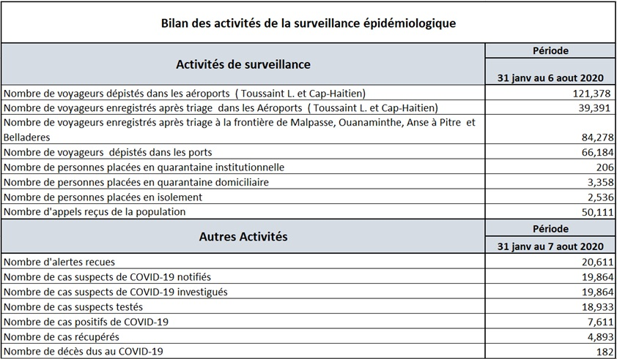
9 11 13 15 17 19 21 23 25 27 29 31 Cas suspects Cas conﬁrmés Source: MSPP/DELR

Table 29
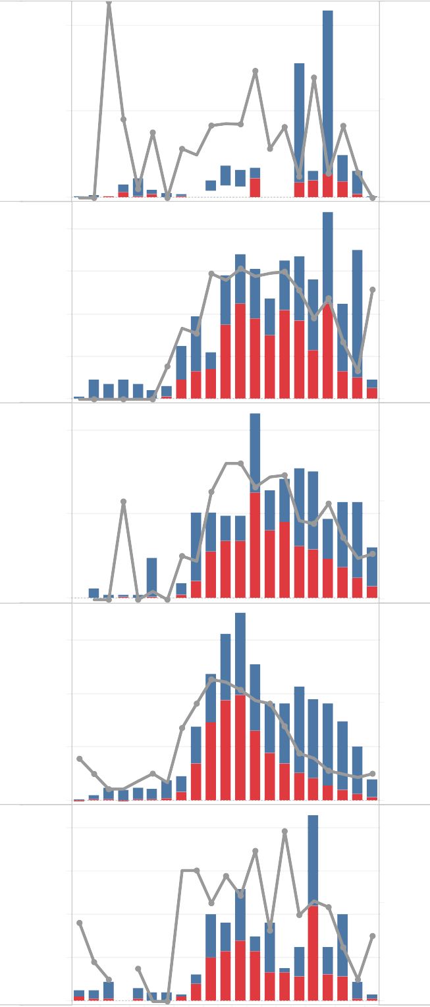
100%
100%
100
69% _{65%}
60%
51%
50
33%
45% _{42%}
28%
50%
36% _{33%}
21%
0
40
9%
0% 0%
88%
0%
100%
30
69%
63%
58%
20
50%
33% 32%
26%
10
25%
14%
13%
14%
0
0% 0% 0%
88%
0%
100%
30
75%
67%
59%
20
50%
33%
10
25%
19%
0
60
15%
6%
0% 0% 0%
0%
100%
76%
40
74%
63%
56%
56%
54%
38%
38%
50%
20
30%
17%
22%
₀ 0% 0% 0%
0% _{0%}
100% 100%
40
73%
66%
52%
_{46%} 50%
20 33%
29%
45%
34%
28% 27%
50%
0
0%
0%
4%
0%
13 16 19 22 25 28 31 Cas suspects Cas conﬁrmés | 13 16 19 22 25 28 31
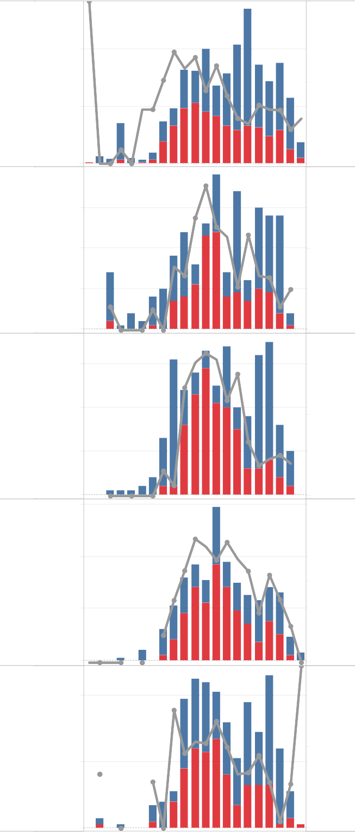

100%
200
100%
65%
61%
100
40%
50%
33%
37% 38%
25%
36%
25%
37%
0
80
0%
5%
0%
_{11%} 12% 13%
0% _{0%}
100%
60
_{64%} 66%
33%
65%
55% _{51%}
41%
29%
56%
40
50%
20
0
100
17%
14%
0%
0%
0%
0%
100%
69%
63%
50%
55%
57%
50
49%
_{39%} 50%
32%
22% 23%
0
0% 0% 0%
0%
100%
1500
1000
62%
49%
37%
56%
49%
38%
50%
₅₀₀ 21%
14%
6%
0
80
24%
14%
15% 14%
87%
0%
100%
77%
60
67%
64%
_{50%} 54%
₄₀ 40%
44%
48%
50%
36%
33%
28%
20
0
20%
11%
17%
11%
0%
0%

